Para actualizar
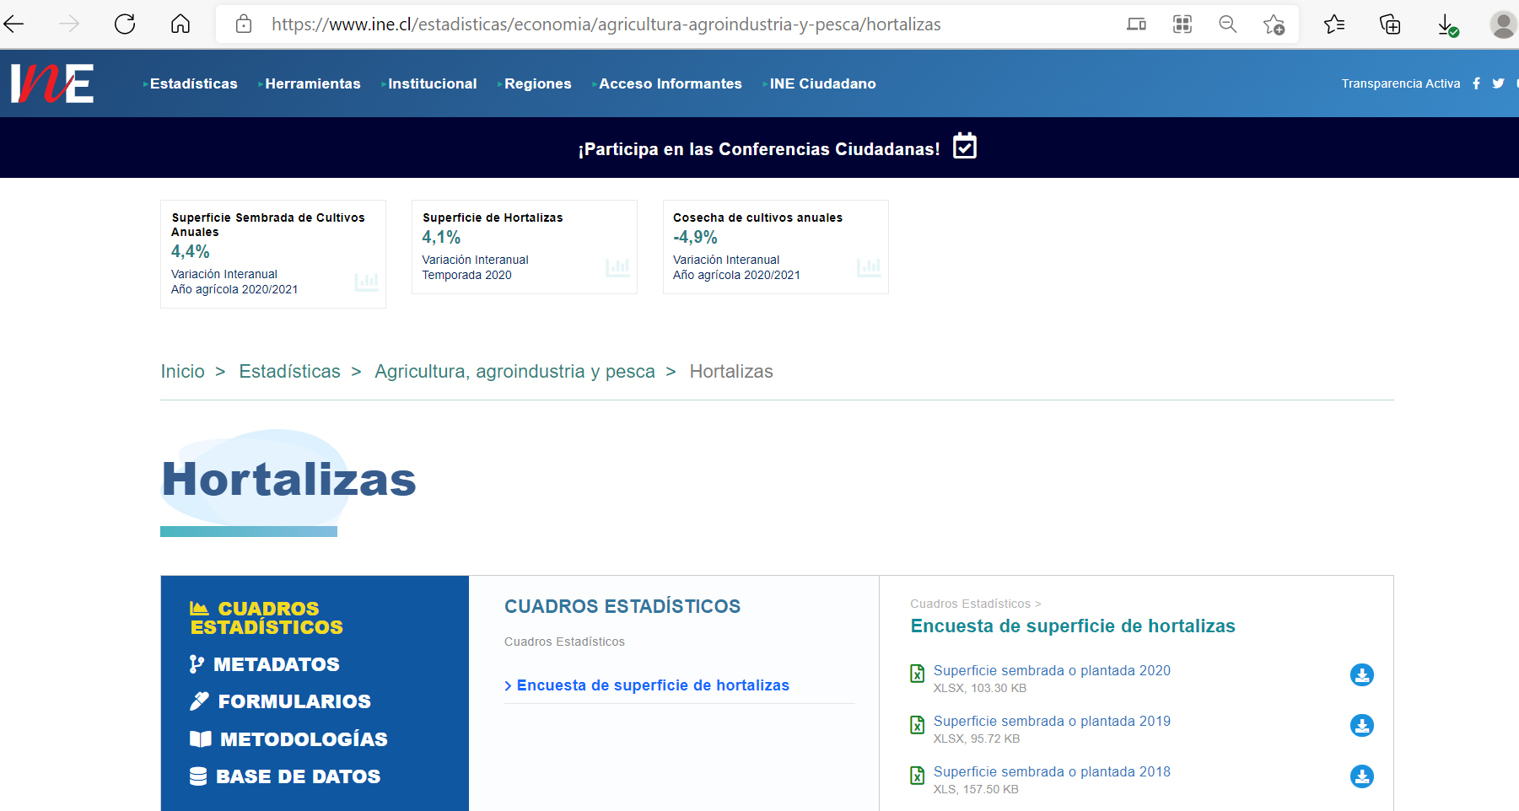
Fuente: | INE | https://www.ine.cl/estadisticas/economia/agricultura-agroindustria-y-pesca/hortalizas

